Exercici 5
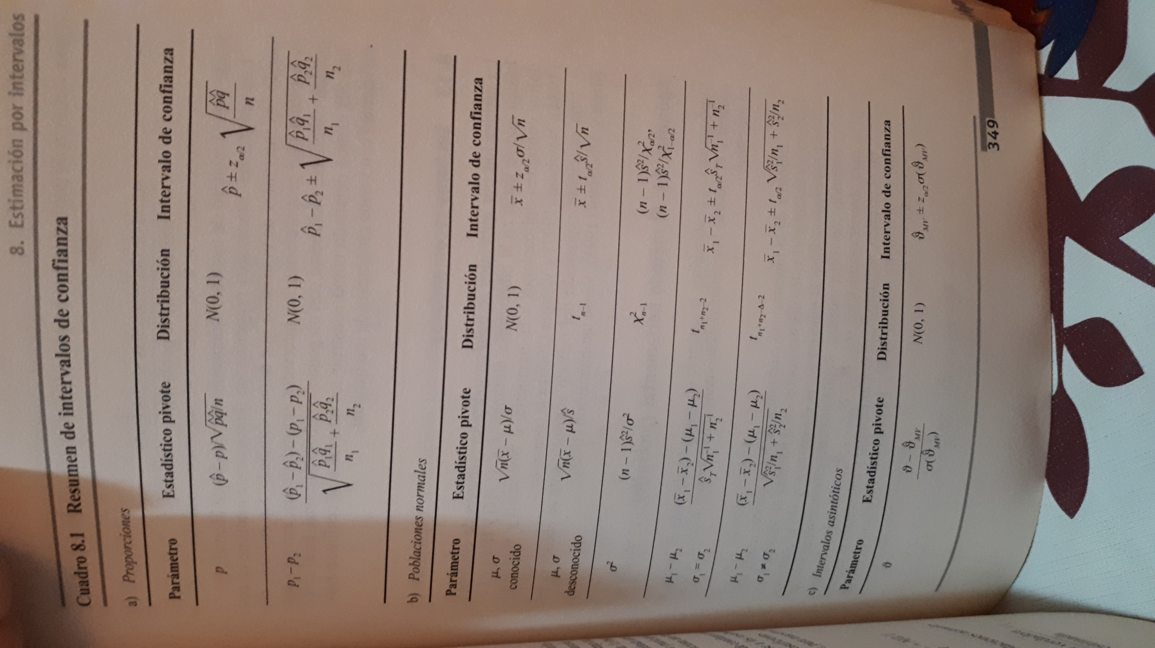
Rótulos de fila | Cuenta de MES
Misma CCAA | 999 | 69.28%
Otra CCAA | 443 | 30.72% | p
(en blanco) |  | z(alfa/2) | -2.326347874
Total general | 1442
 |  | 27.89% | 33.55%

